USD
订单号 | 入住日期 | 离店日期 | 应收 |  |  |  | ，
999228446701664 | 2023-11-15 | 2023-11-18 | 176.16 | #N/A | 4251112 | #N/A | ，4251112 | 直采 | 本期收回176.16元

 |  |  | 62057.86

A231204110850481 |  | 306.92 | 10685.73
A231204110953481 |  | 60571.8 | 2108867.79
A231204111113481 |  | 1179.14 | 41052.93
USD / THB 当前参考汇率: 34.816 |  | 62057.86 | 2160606.45
总计：62057.86 USD/ 2160606.45 THB

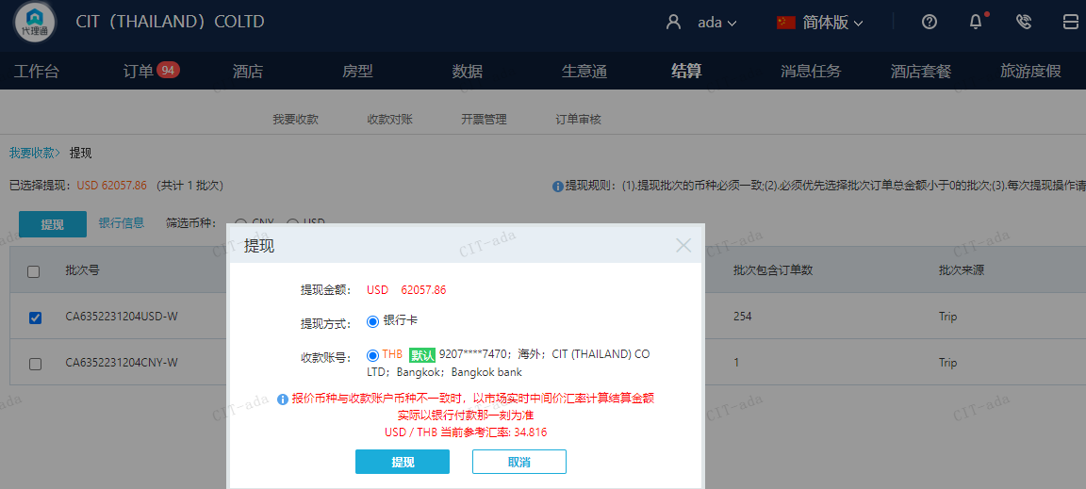

CNY
订单号 | 入住日期 | 离店日期 | 应收 |  |  |  | ，
999228588408916 | 2023-12-01 | 2023-12-02 | 200 | #N/A | 4260849 | #N/A | ，4260849 | #N/A | 特殊要求:此单是999228488976706的补款单 。

A231204110355481
CNY / THB 当前参考汇率: 4.881305867
总计：200 CNY/ 976.26 THB

